Info Confidencial
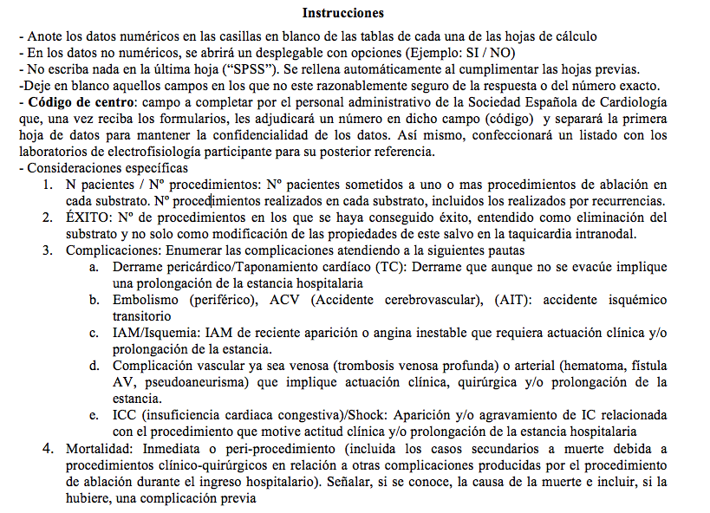
 | REGISTRO NACIONAL DE ABLACIÓN POR CATÉTER

 | AÑO: 2021 | Código del Centro*:

Hospital
Dirección
Codigo Postal
Ciudad
Comunidad Autónoma
Médico Responsable Datos
Teléfono de Contacto
Email de Contacto
(*) A rellenar por la secretaría de la ARC

